Produits en vente express
N° | images | Nom du produit | Prix en détail | Prix en gros | Description
1 | 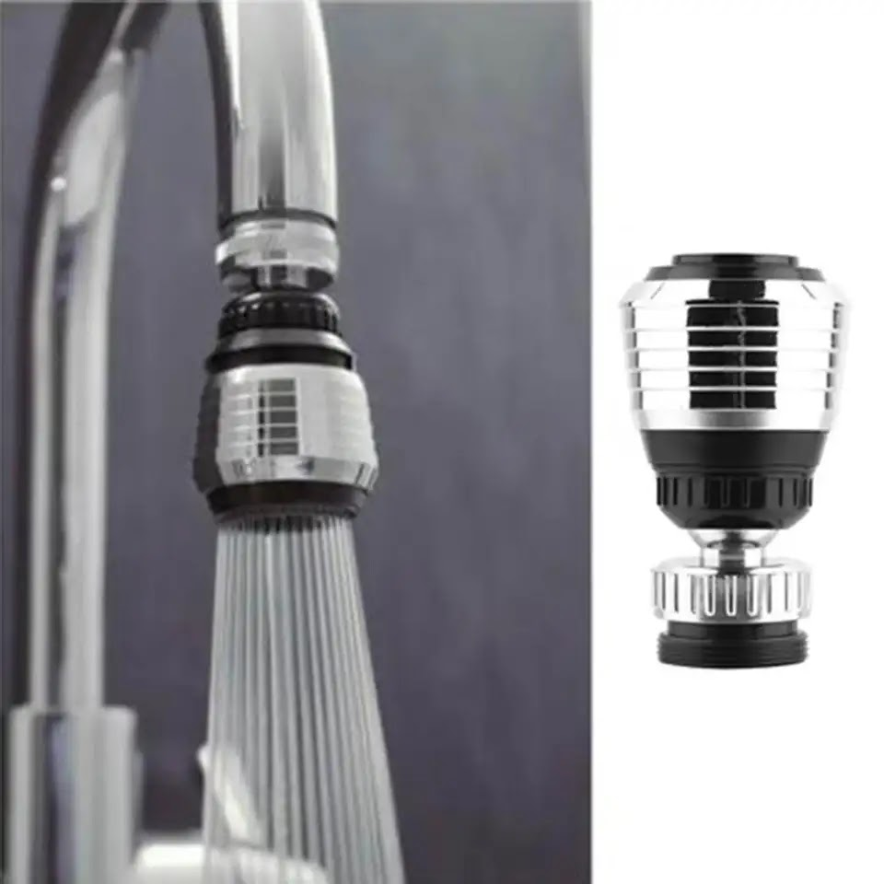 | Diffuser d'eau de cuisine | 3,000 FCFA | 2,000 FCFA
2 | 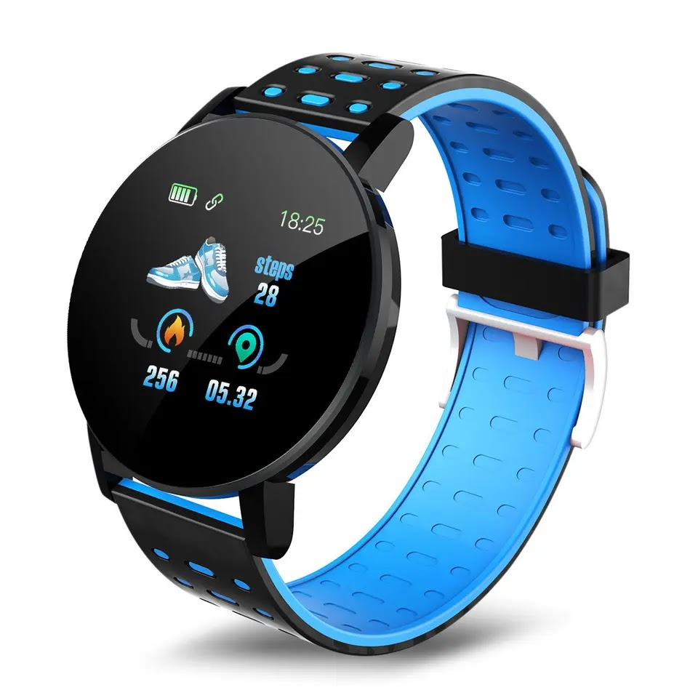 | Montre connectée | 9,500 FCFA | 8,500 FCFA
3 | 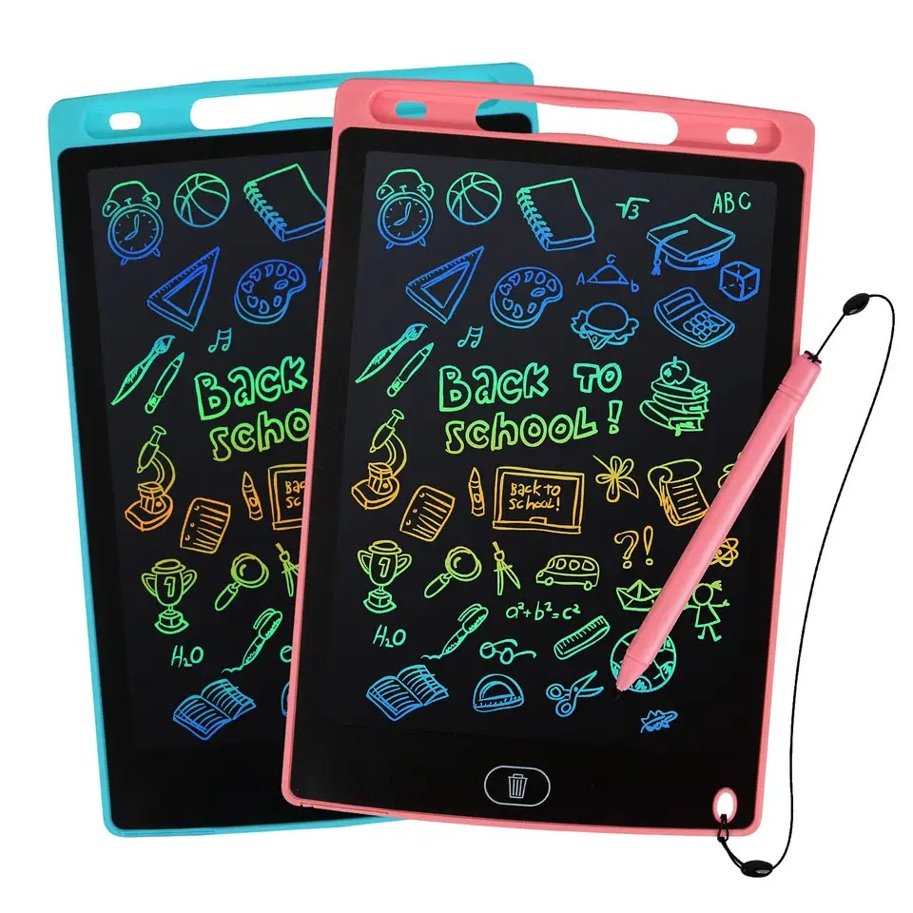 | Tablettes de jouet pour enfants | 2,500 FCFA | 2,000 FCFA
4 | 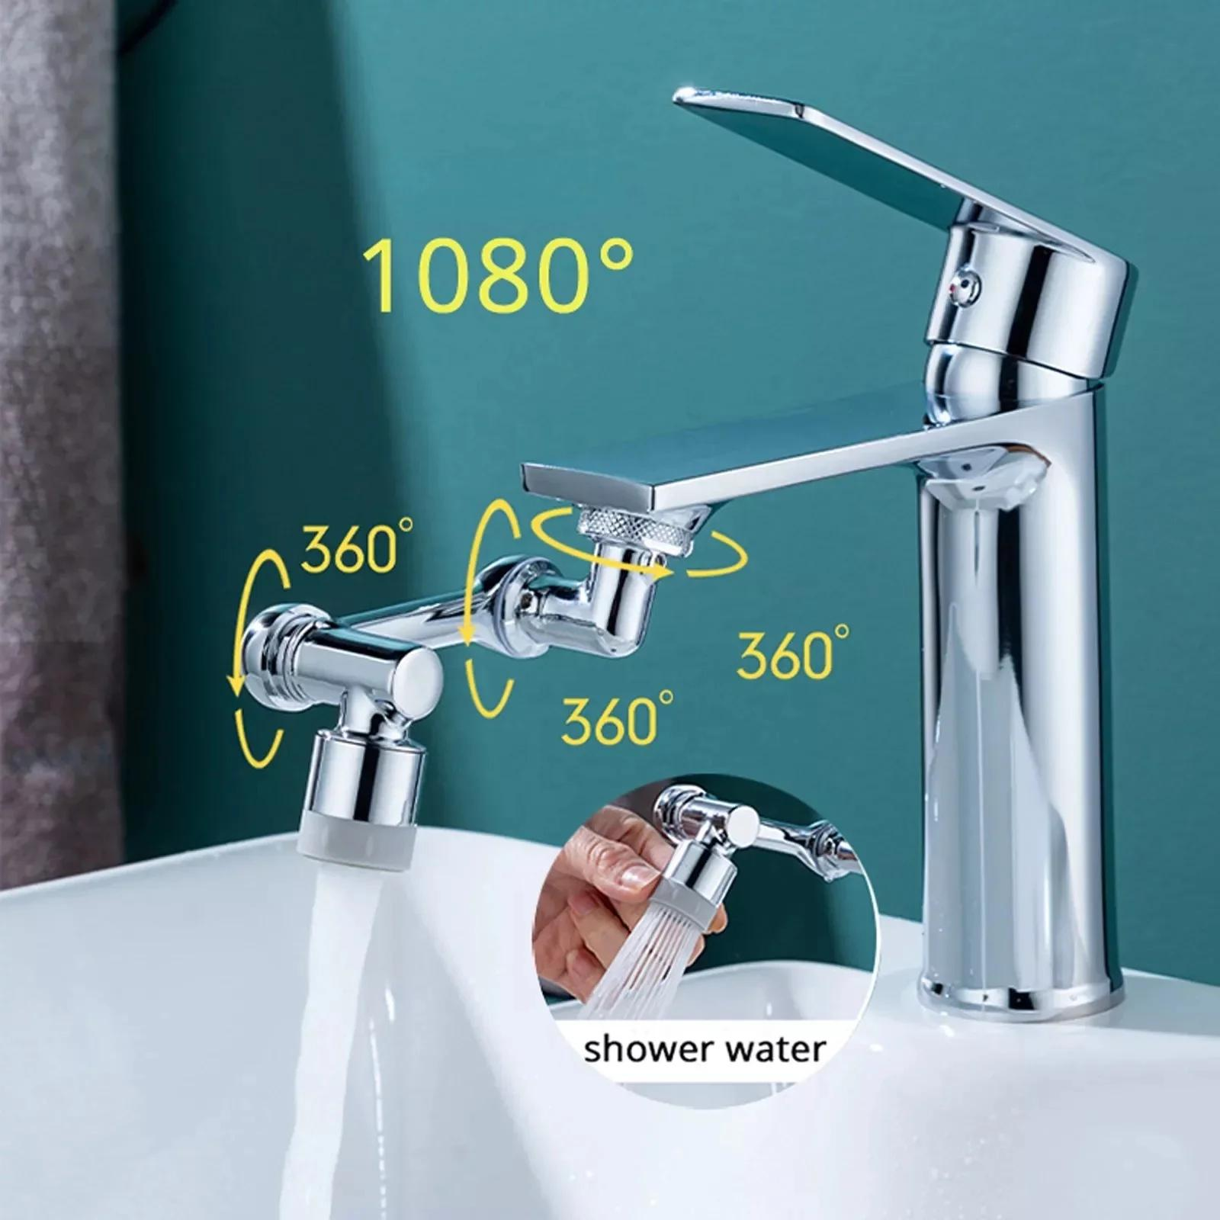 | Extension de robinet de lavabo à rotation de 1080 dégrés | 15,000 FCFA | 11,000 FCFA
5 | 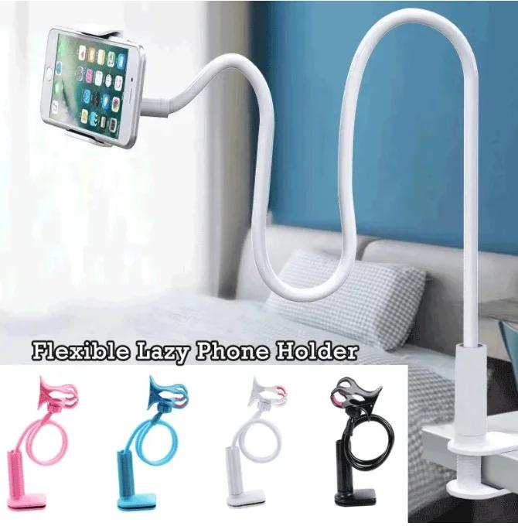 | Support de téléphone mobile et flexible à 360 | 3,500 FCFA | 2,500 FCFA
6 | 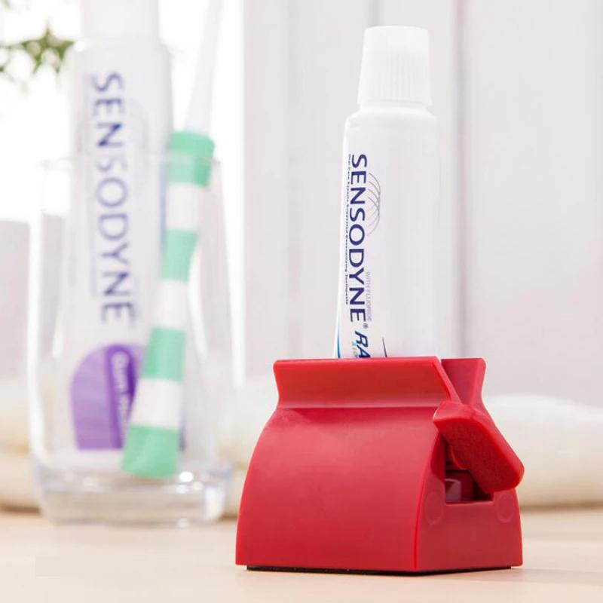 | Support roulant et presseur pour tube de dentifrice | 1,500 FCFA | 1,000 FCFA
7 | 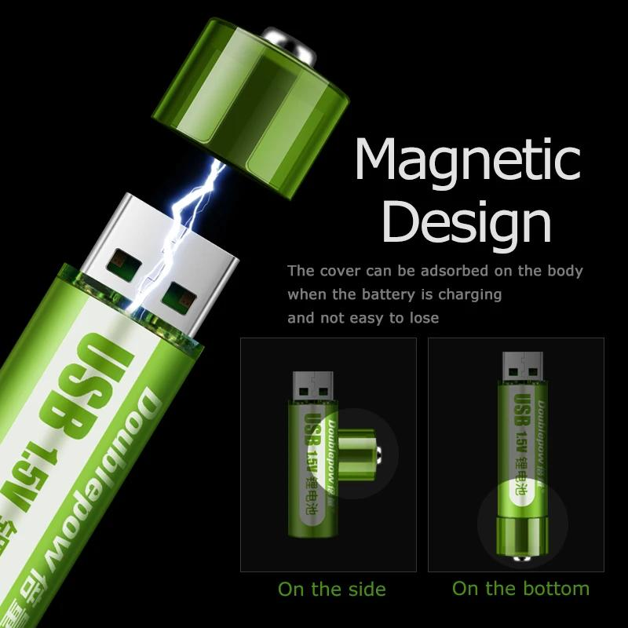 | Batterie lithium AA rechargeable intégrée à l'USB 1,5 V | 6,000 FCFA | 5,000 FCFA | Dites adieu aux piles jetables et adoptez la commodité et le respect de l'environnement de la batterie rechargeable au lithium AA USB intégrée. 🔋✨ C'est plus qu'une simple pile, c'est un game-changer pour tous vos appareils électroniques.
8 | 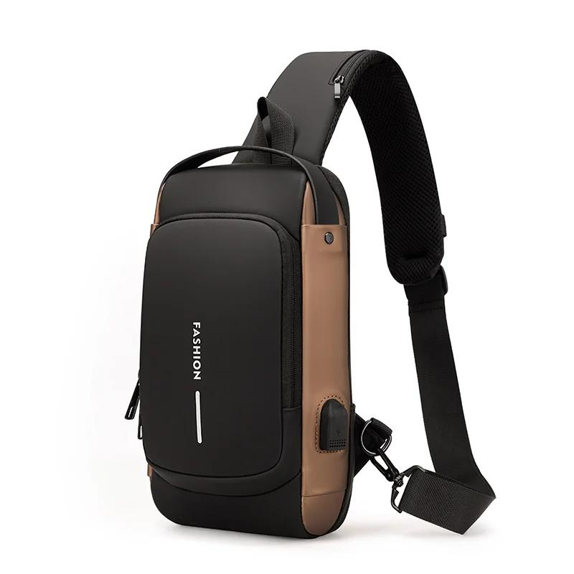 | Sac bandoulière antivol permettant de recharger les téléphones portables par USB | 15,000 FCFA | 12,500 FCFA | Que ce soit pour le travail, l'école ou les voyages, les fonctions antivol et de chargement USB en font le sac à bandoulière par excellence.
9 | 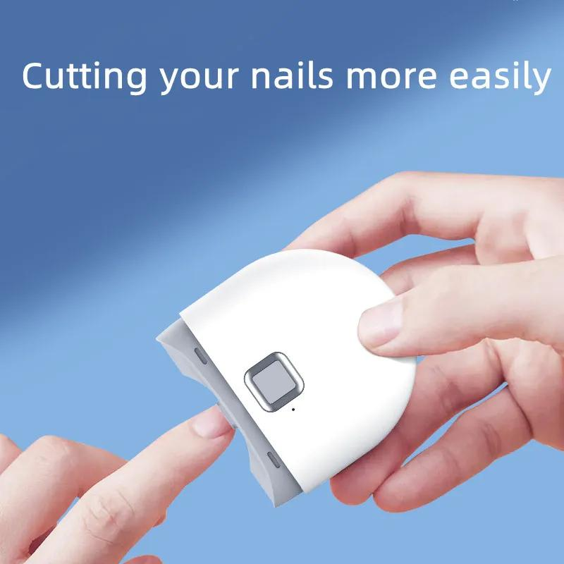 | Coupe-ongles électrique automatique | 13,000 FCFA | 11,000 FCFA | Doté d'une technologie de pointe, ce coupe-ongles électrique fonctionne sur simple pression d'un bouton pour offrir des résultats de qualité salon en quelques secondes. La lame est cachée derrière une rainure incurvée et le coupe-ongles encastré permet de couper parfaitement les ongles tout en garantissant la sécurité, en particulier pour les bébés et les personnes souffrant de problèmes oculaires. Le coupe-ongles électrique est doté de 2 vitesses, d'un moteur silencieux et d'un éclairage auxiliaire, pour une coupe des ongles facile et sûre la nuit. Ce coupe-ongles est certainement un cadeau idéal pour les personnes âgées, les enfants et les personnes ayant une mauvaise vue.
10 | 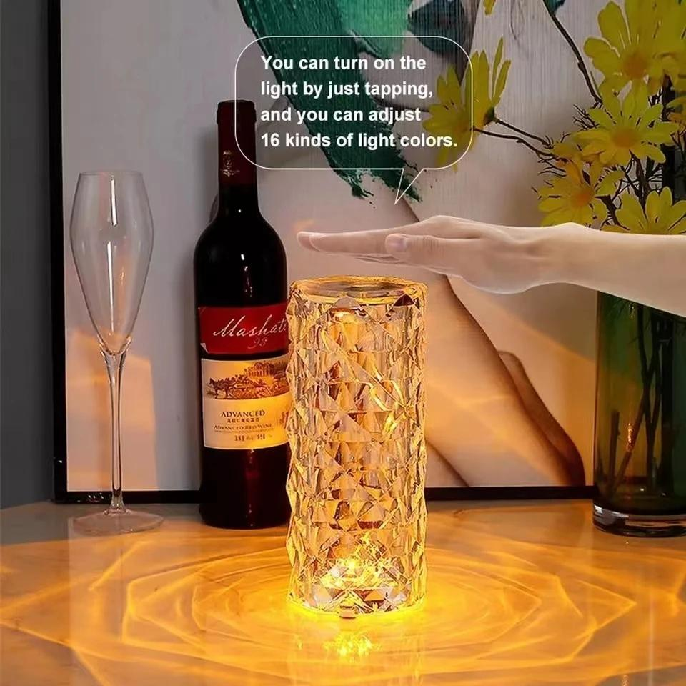 | Lampe de table en cristal rechargeable avec contrôle tactile | 11,000 FCFA | 9,000 FCFA | Cette magnifique lampe de table à rosace en cristal ajoutera une touche d'élégance à votre intérieur, créant une atmosphère parfaite pour une soirée de détente.
11 | 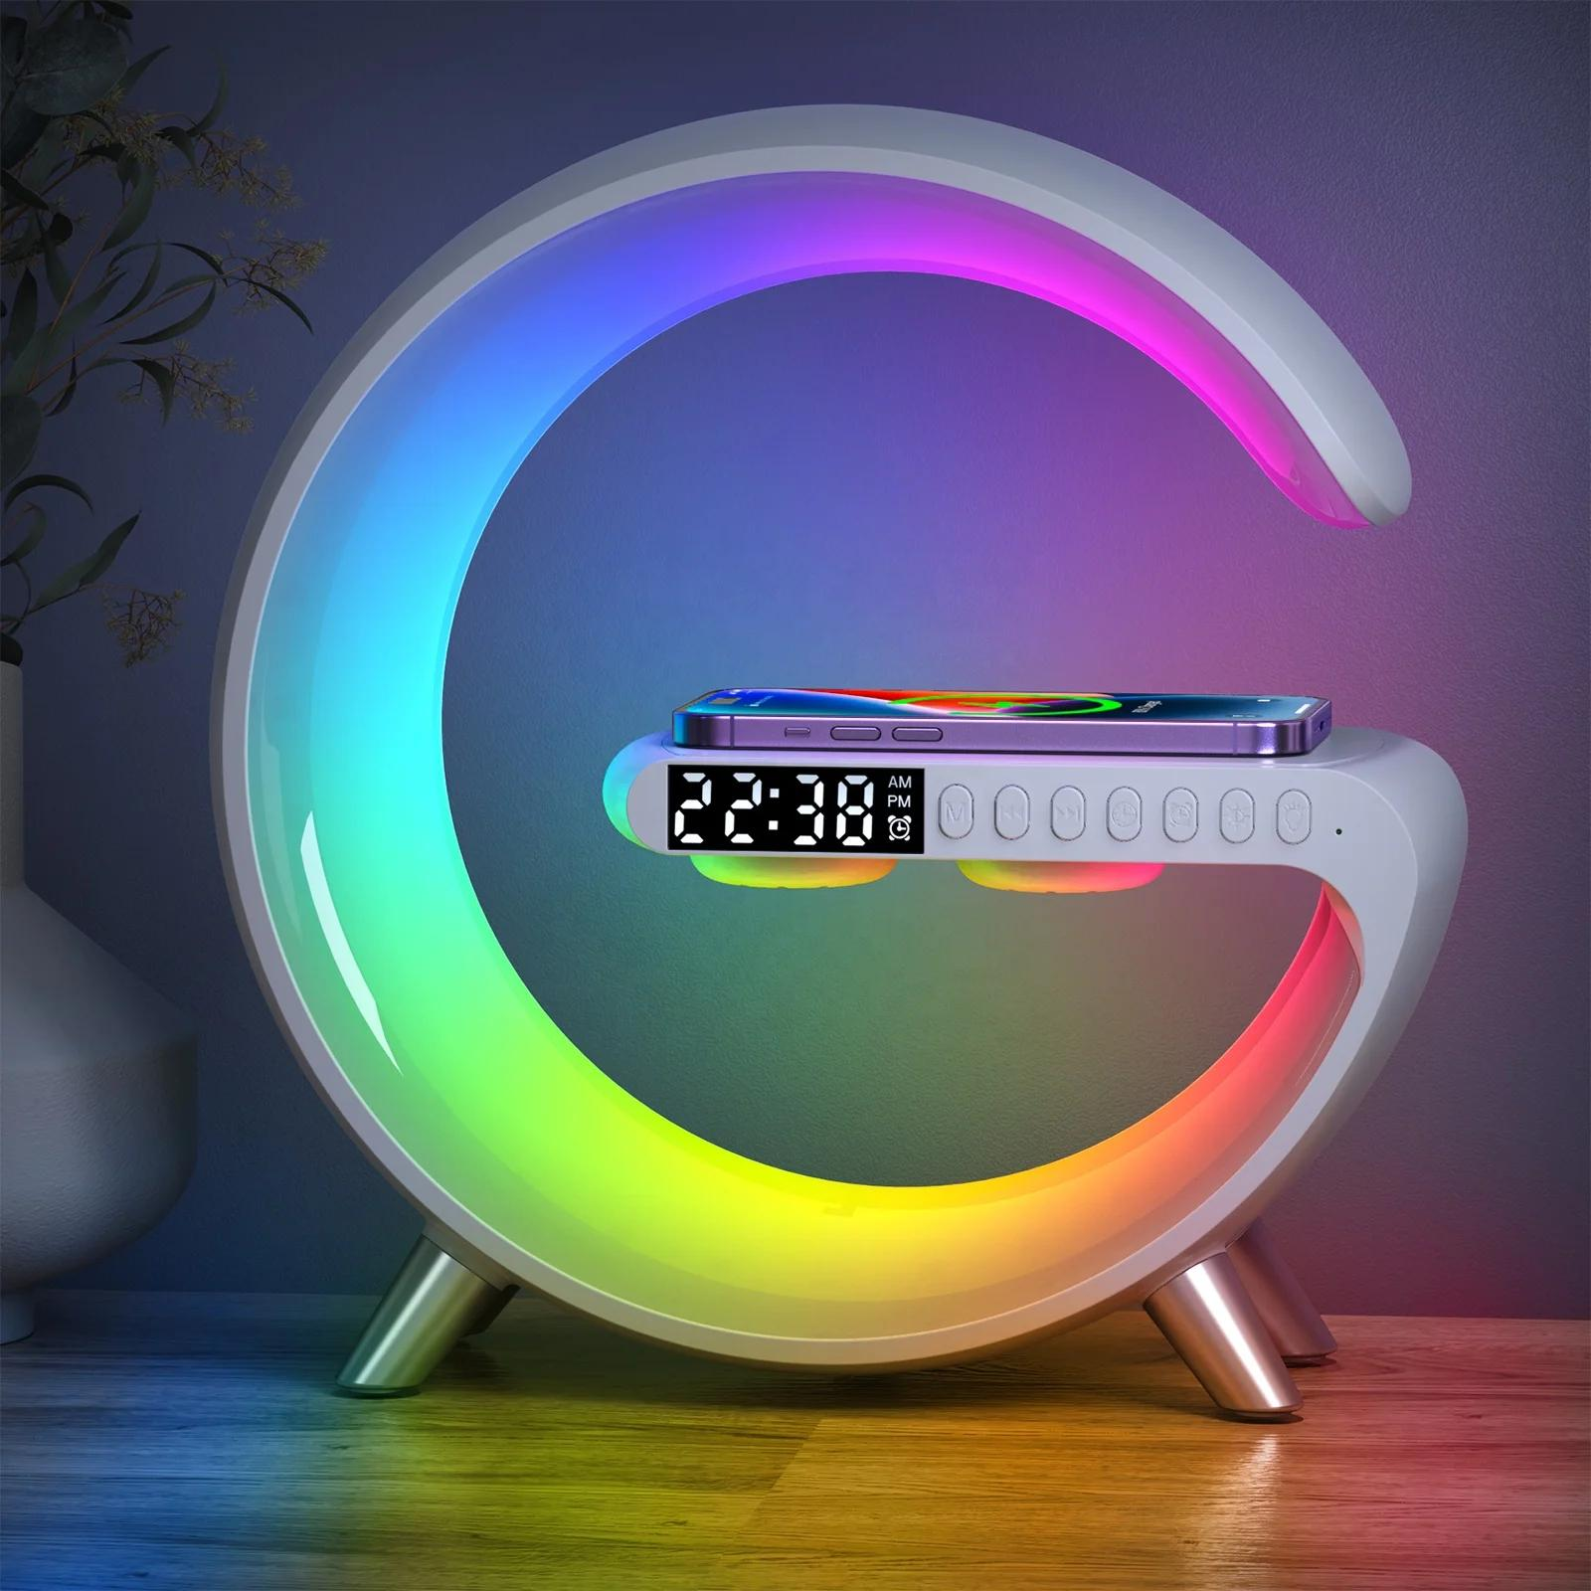 | Lampe intelligente Sunrise, chargeur sans fil rapide multifonctionnel, réveil, haut-parleur Bluetooth, lampe de nuit contrôlée par APP | 25,000 FCFA | 22,500 FCFA | 🔊🌅 Smart lamp - la fusion ultime de la technologie et de l'ambiance ! Cette enceinte Bluetooth, ce réveil et cette lampe d'ambiance se combinent pour créer le compagnon d'ambiance parfait à chaque instant. Élevez chaque espace avec un son immersif et une lumière rayonnante !
12 | 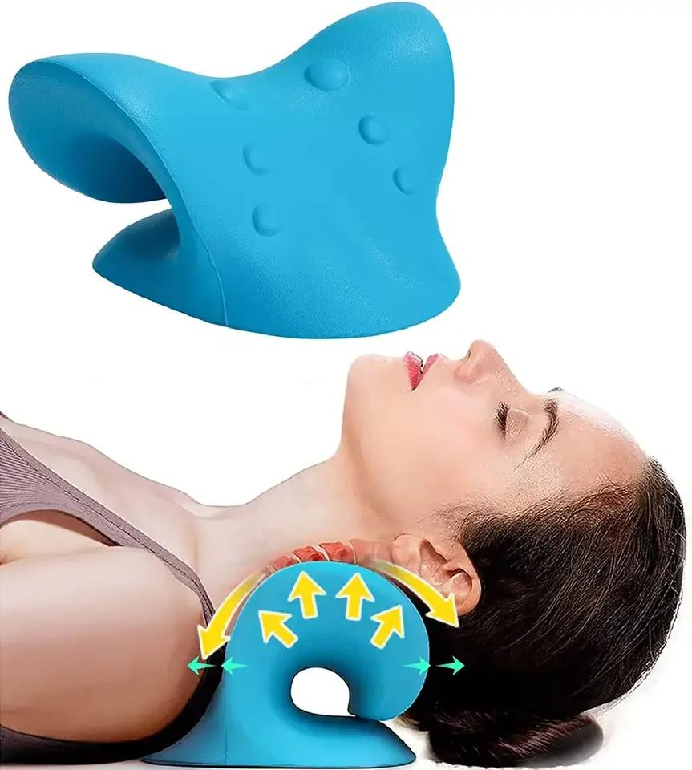 | Détendeur musculaire pour la colonne vertébrale avec massage des épaules | 5,500 FCFA | 4,500 FCFA | Ce coussin cervical est doté d'un design ergonomique et incurvé qui permet de relâcher doucement la pression exercée sur la colonne cervicale pour un soulagement ultime. ✔️ Aide à corriger et à maintenir votre colonne vertébrale ✔️ Dormir dans un alignement correct aide à prévenir les maux de tête, les tensions dans le cou et le haut du dos, l'arthrite et d'autres affections causées par une mauvaise posture pendant le sommeil.
13 |  | Mousse nettoyante à multi-usages | 3,500 FCFA | 3,000 FCFA | 🛁✨ Rendre n'importe quelle surface et n'importe quel produit comme neuf avec cette mousse nettoyante ! !! 🧼✨ Embrassez le pouvoir de la propreté.
14 | 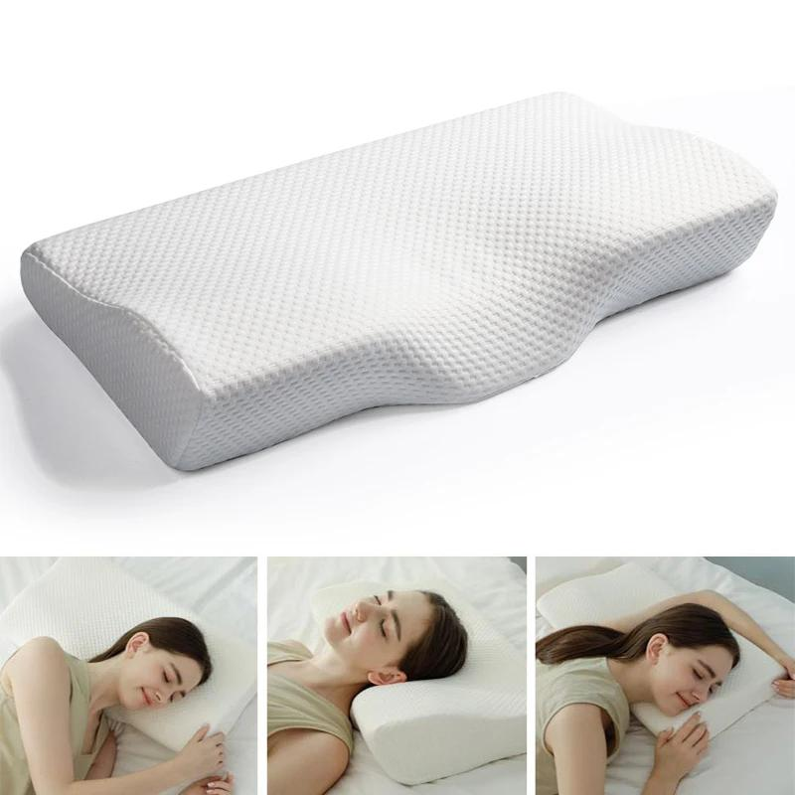 | Oreiller cervical orthopédique en mousse | 15,000 FCFA | 12,500 FCFA | Oreiller cervical orthopédique en mousse en forme de papillon😍 ▪️ Soulage les douleurs au cou, aux épaules et au dos ▪️ Soulage les migraines ou les céphalées de tension ▪️ Permet de respirer plus librement ▪️ Empêche les ronflements ▪️ Conserve les contours ▪️ Crée un environnement de sommeil frais
15 |  | Balle volante contrôlée à la main | 7,000 FCFA | 6,000 FCFA | Le Drone Ball est une boule volante contrôlée à la main qui permet de s'amuser ! La balle plane et tourne, ce qui donne une nouvelle dimension au jeu. Le ciel est la limite de l'excitation ! 🚀✨
16 | 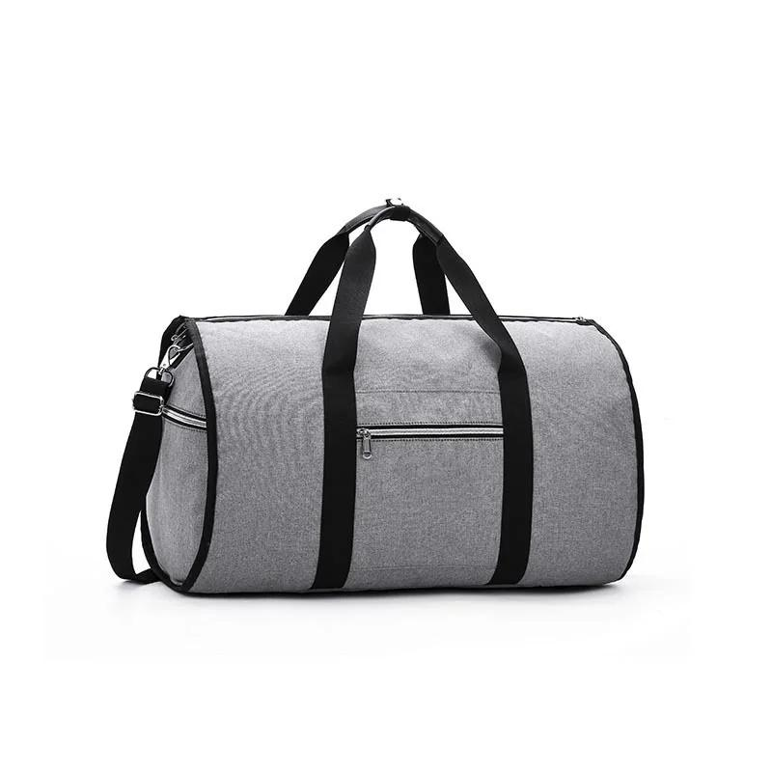 | Sac de voyage 2 en 1 pour vêtements et sac de sport | 28,000 FCFA | 23,000 FCFA | ✈️ Emballez et partez en toute simplicité ! 🎒✨ Sac de voyage pliable 🌍✨ Portez votre envie de voyager vers de nouveaux sommets avec ce compagnon de voyage polyvalent et compact.
17 | 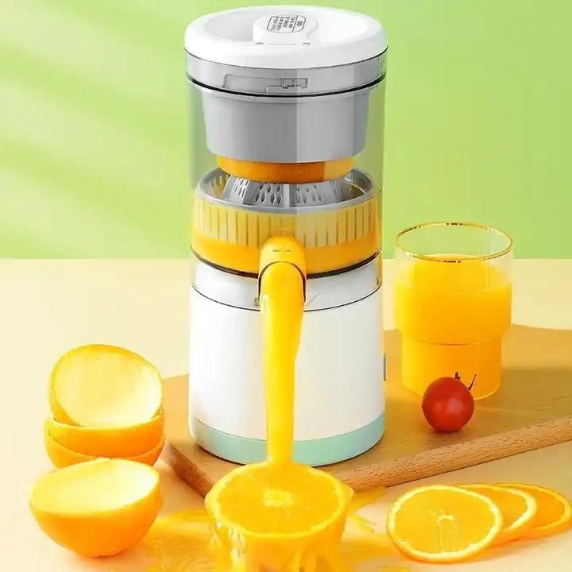 | Extracteur de jus sans fil portable et créatif avec technologie d'extraction lente | 21,000 FCFA | 18,500 FCFA | Extracteur de jus sans fil portable et créatif avec technologie d'extraction lente
18 | 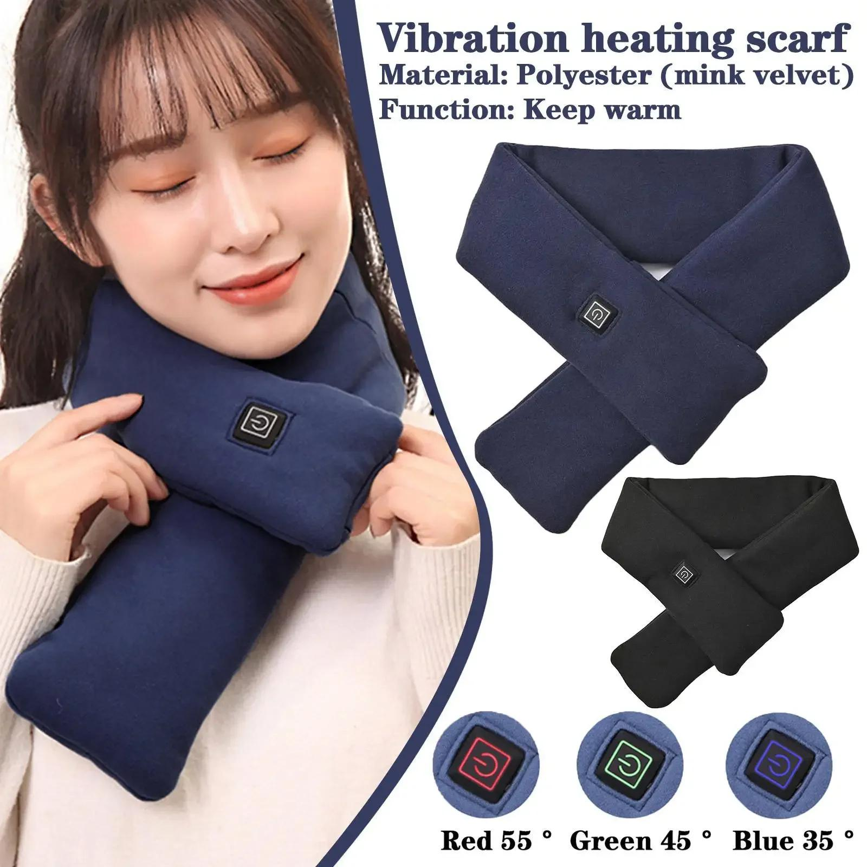 | Echarpe chauffante intelligente | 14,000 FCFA | 12,000 FCFA | Réchauffez-vous avec cette écharpe chauffante intelligente qui vous enveloppe doucement dans le confort. ✔️ Un rêve à porter en procurant une chaleur apaisante ✔️ Un super cadeau pour la famille et les amis
19 | 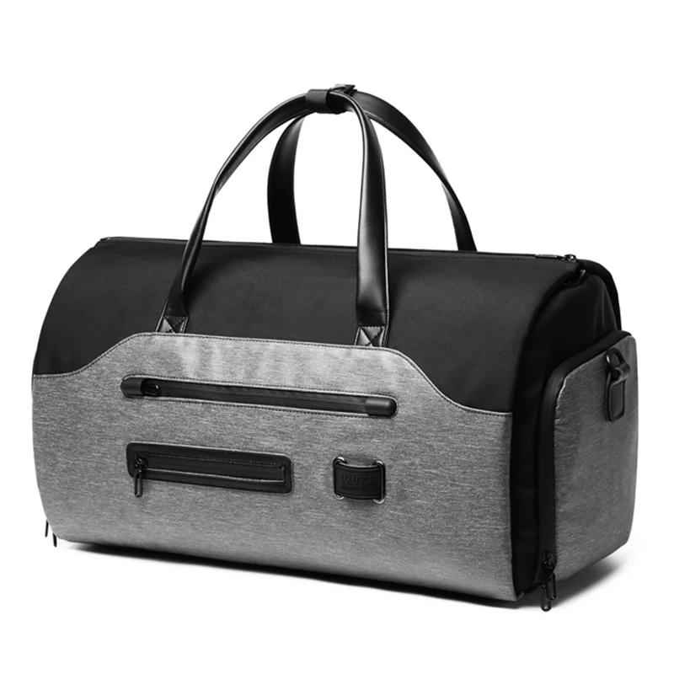 | Sac de voyage pliable | 56,000 FCFA | 46,000 FCFA | Que vous soyez un voyageur fréquent ou un aventurier occasionnel, le sac de voyage pliable promet d'être le compagnon fiable qui complète sans effort votre style de vie. Rehaussez votre expérience de voyage avec un sac qui allie durabilité, fonctionnalité et style de manière transparente.
20 | 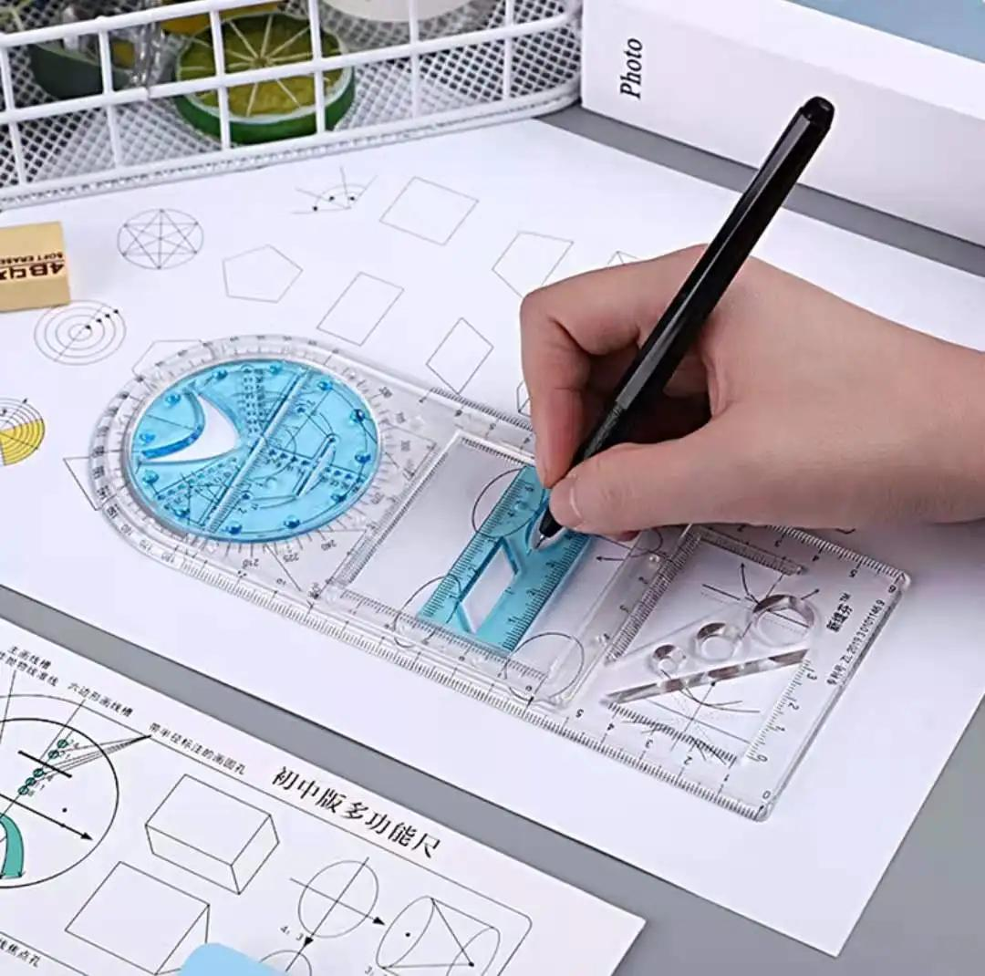 | Règle géométrique rotative multifonctionnelle | 3,000 FCFA | 2,500 FCFA | Vous êtes artiste, élève ou designer et vous cherchez un outil pour développer vos compétences manuelles et votre imagination ? Ne cherchez pas plus loin ! Cet outil géométrique est une aide précieuse pour votre travail ou vos études. Avec la possibilité de dessiner des formes variées, une échelle claire, un glissement pratique, un dessin stable et une visualisation facile, c'est le complément parfait à votre boîte à outils. Commencez à explorer votre créativité dès aujourd'hui !
21 | 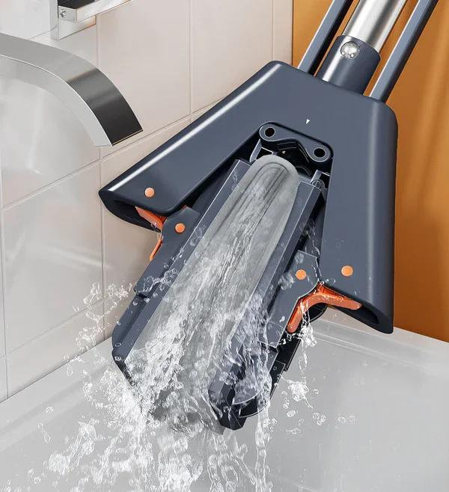 | Balais éponse (serpière) à essorage automatique | 7,500 FCFA | 5,000 FCFA | La forme du balai éponge comporte plusieurs rainures profondes qui lui permettent de s'accrocher à la poussière et aux cheveux pendant le nettoyage, laissant le sol plus propre. La taille dépliée de la serpillière est de 11,02 pouces par 49,21 pouces. Comme elle est compacte et légère, elle peut être suspendue pour être rangée ou placée dans une petite pièce.
22 | 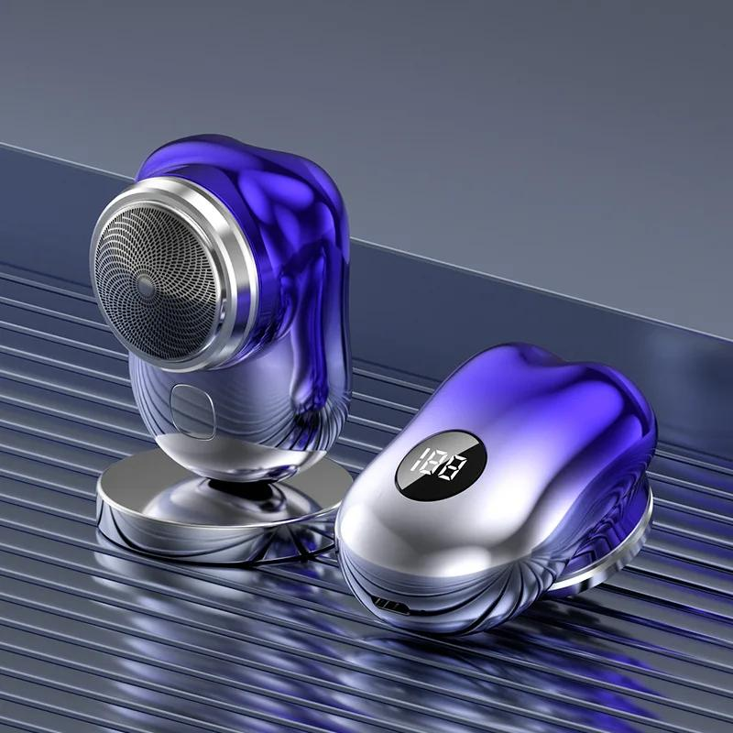 | Mini rasoir électrique rechargeable par USB | 8,500 FCFA | 7,500 FCFA | Emportez-le en voyage, au travail, à la salle de sport ou partout où vous souhaitez retoucher votre rasage. ✔️ Chargement par USB ✔️ Longue durée d'autonomie ✔️ Expérience de rasage facile, agréable et douce ✔️ Moteur basse micro-vibration ✔️ Facile à nettoyer, étanche et lavable selon la norme IPX7
23
24
25
26
27
28
29
30
31
32
33
34
35
36
37
38
39
40
41
42
43
44
45
46
47
48
49
50

Prouits en vente sur commande
Catalogue de produits en vente sur commande

N° | images | Nom du produit | Description | Prix en détail | Prix en gros
1 | 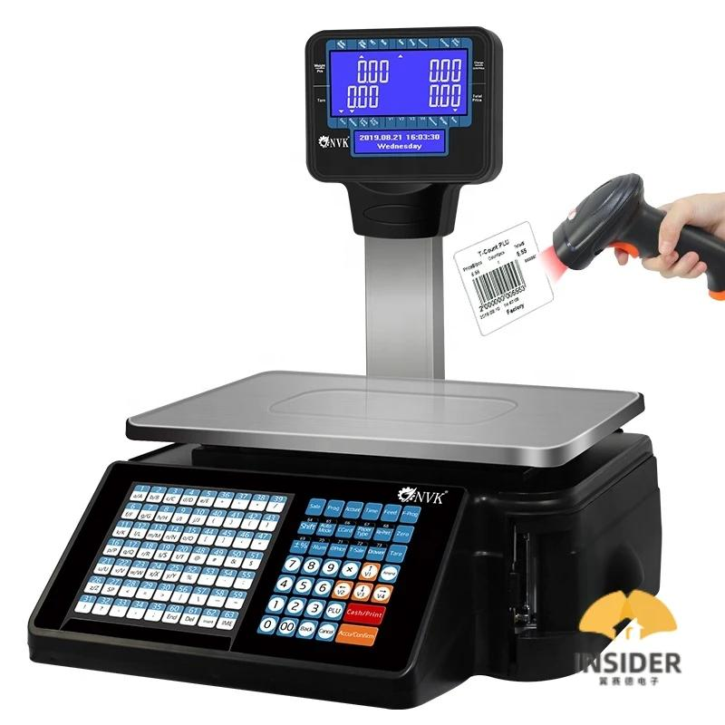 | Caisse enregistreuse |  | 430500 | 380000
2 | 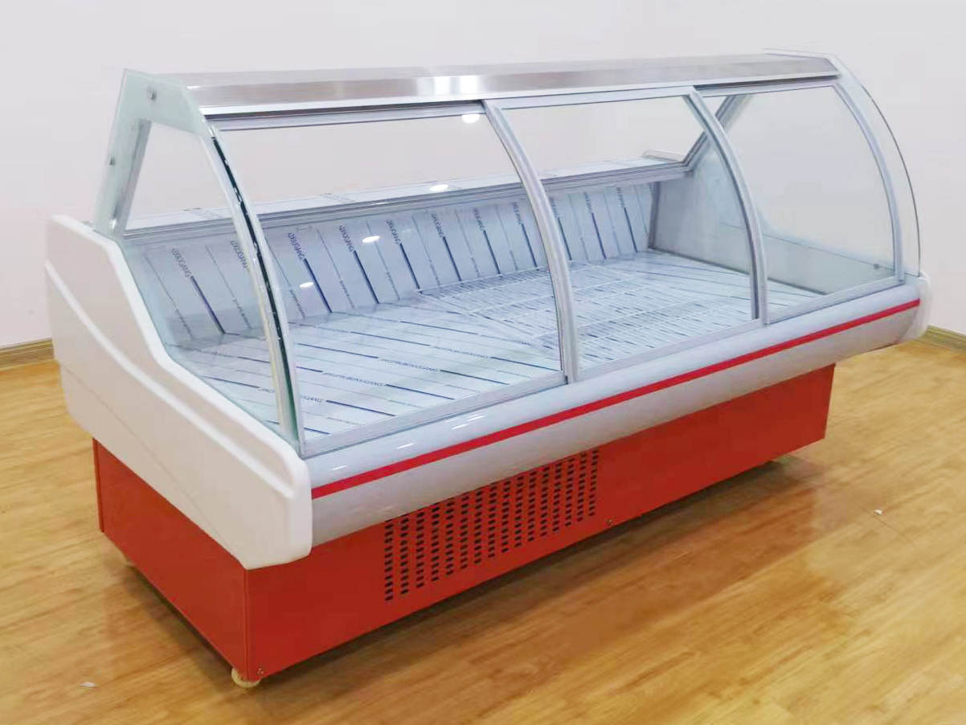 | Vitrine de boucherie |  | 975000 | 875000
3 | 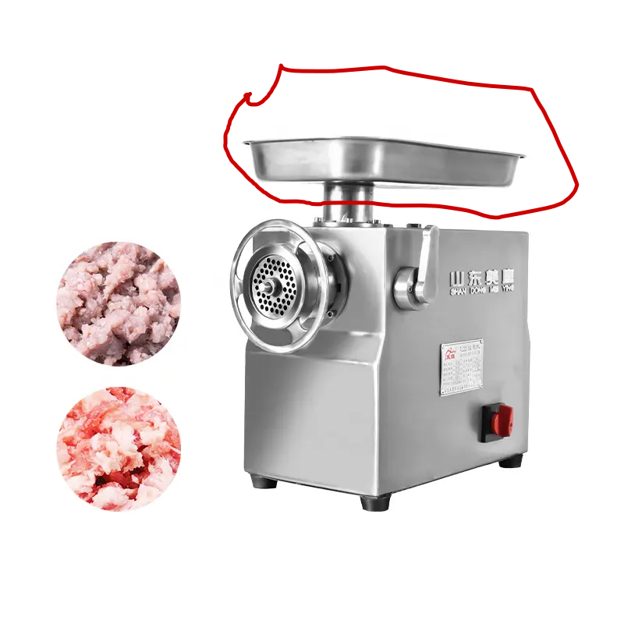 | Machine Hachoire de viande |  | 325000 | 275000
4 | 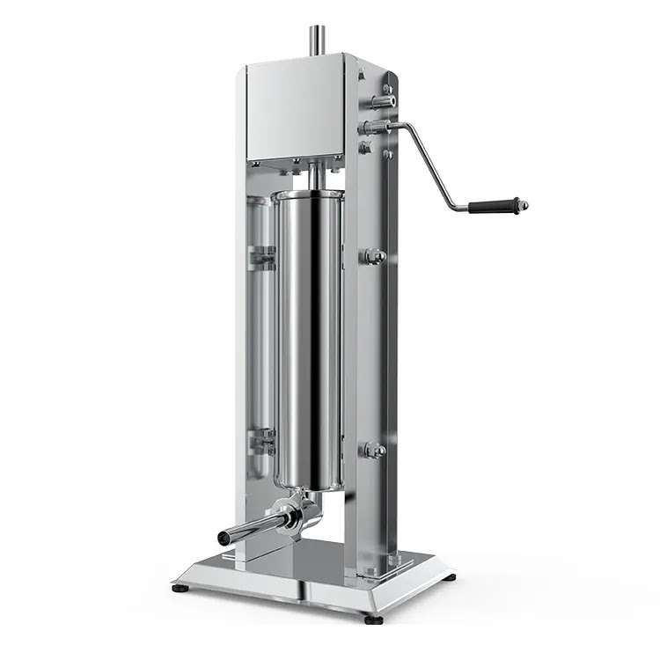 | Machine de saucisse |  | 279300 | 229300
5 | 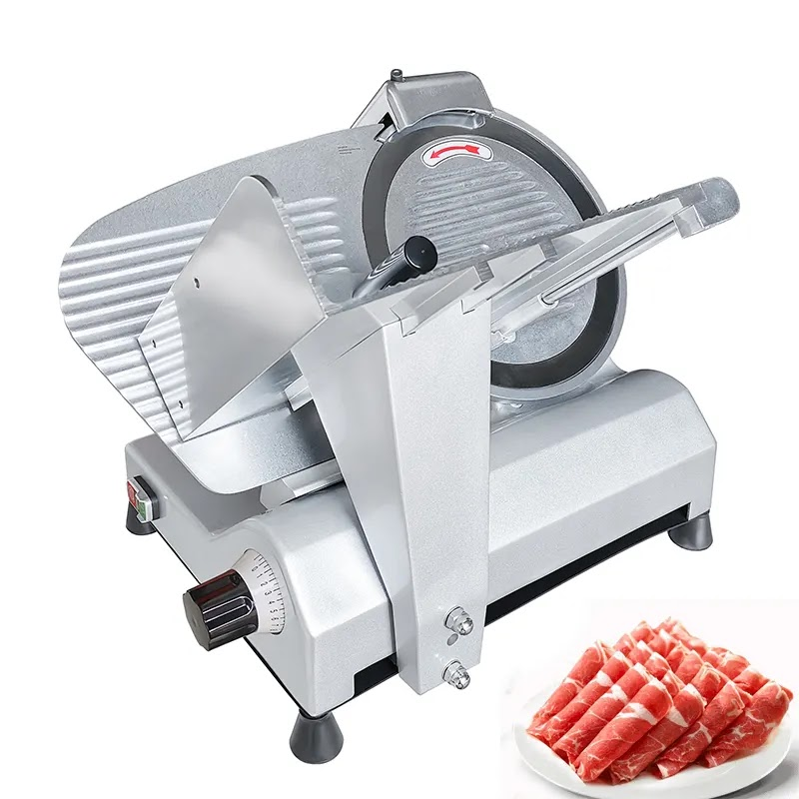 | Machine découpeuse de saucisse |  | 573300 | 523300
6 | 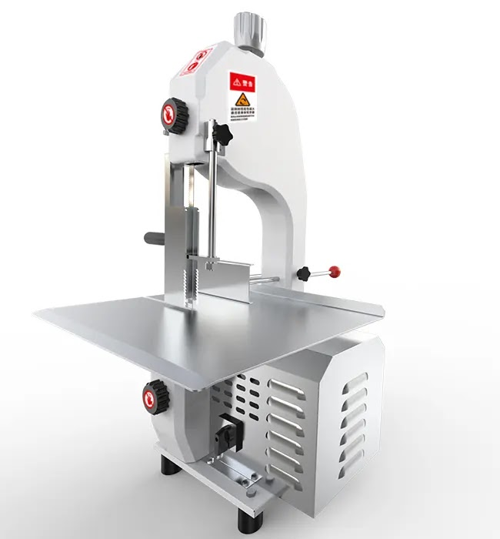 | Machine scie à viande |  | 640500 | 540500
7 | 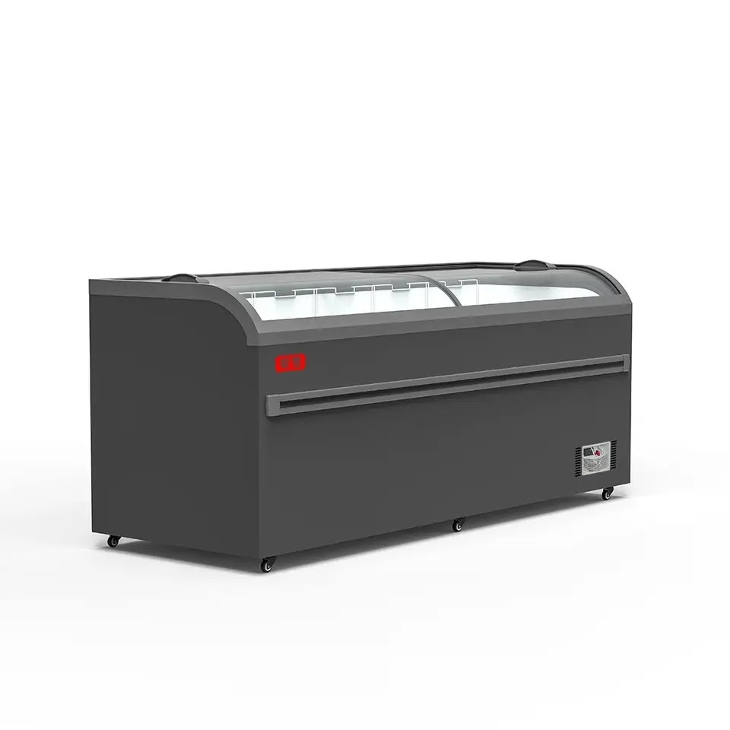 | Congélateur commercial |  | 1,050,000 | 950000
9
10
11
12
13
14
15
16
17
18
19
20
21
22
23
24
25
26
27
28
29
30
31
32
33
34

